资金账单
资金月账单（也就是余额的收入支出明细表）

 |  | 日期 | 支出/收入类型 | 内容 | 收入（元） | 支出（元）
 | →其中一天的详细 | 2018-02-02 | 课时费 | 课时A | 500
1、个人教练身份进入 |  | 2018-02-02 | 平台分成 | 课时A |  | 50
收入：课时费收入、推荐返利 |  | 2018-02-02 | 教练工资 | 课时A |  | 200
支出：提现金额 |  | 2018-02-02 | 活动收入 | 活动A | 1000
不允许添加收入支出 |  |  | 小计 |  | 1500 | 250

2、训练营进入（按课时费结算）
收入：课时费收入、活动收入、推荐返利 |  | 日期 | 内容 | 收入 |  | 支出
支出：平台分成、提现金额、赠课 |  |  |  | 课时费 | 活动 | 平台分成 | 教练工资 | 提现
不允许添加收入，可以添加支出 |  | 2018-02-02 | 课时A | 500 |  | 50 | 200
 |  | 2018-02-02 | 活动A |  | 1000
3、训练营进入（机构）（按营业额或固定金额使用费结算） |  | 2018-02-02 | 提现 |  |  |  |  | 500
收入：学费收入和活动收入、推荐返利 |  |  | 小计 | 500 | 1000 | 50 | 200 | 500
支出：平台分成、营内教练工资、提现金额 |  |  | 合计 | 1500 |  | 1500
不允许添加收入，可以添加支出

4、后台进入
收入：平台的课时费收入、活动收入、推荐返利
支出：提现
不允许添加收入，可以添加支出

数据分析
针对收入支出进行分类统计可用图表表示，例如
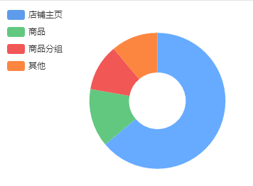

根据本月收入/支出/利润情况可制出一年的折线图
要注意的是计算利润时，支出不包括提现，余额不等于利润
报表只能统计上个月及之前，不统计本月
这个页面可以专门放这些图表，还有浏览量的统计

